処理フロー
画面設計書 |  | 処理フロー |  | 担当者 | 日付
 |  |  | 作成 | CITS羽沢 | 2020-12-04
 |  |  | 更新 | HYN崔程宏 | 2021-06-08

【凡例】
バッチ/画面
サービスAPI
他MS API
自領域
テーブル
他領域
テーブル
 | 1．処理フロー

NEWTON
【社内フロント】
【調達基盤/発注・在庫状況照会サービス】
HUB
GMIND
PROSUGATE
RSP
SAP

統合メニュー
輸送手段マスタ
仕入先マスタ

在庫・部材照会
API
発注残詳細照会API

在庫・発注残照会
有効数情報計算API

在庫引当照会
発注残詳細照会
発注詳細全体検索API
受注明細参照API
在庫情報参照API

在庫引当シミュレーション
発注テーブル
受注明細
有効在庫
発注点
発注詳細照会
在庫引当シミュレーション結果

画面レイアウト
画面設計書 |  |  |  |  | 画面レイアウト |  | 担当者 | 日付
 |  |  |  |  |  | 作成 | CITS羽沢 | 2020-12-04
 |  |  |  |  |  | 更新 | HYN崔程宏 | 2021-06-08
 | 1．画面レイアウト
・発注数→入荷数量に変更
元画面の当該日の出荷数量を表示。
・引き当て数→総有効数に変更
元画面の当該日の総有効数を表示
・有効数は削除
 |  | ＜画面項目レイアウト＞
 |  | 画面イメージ |  |  |  |  |  |  | パターン１： | 在庫引当の発注件数 ＞ 表示件数の場合(最初のページ) |  | パターン１： | 在庫引当の発注件数 ＞ 表示件数の場合(最後のページ)
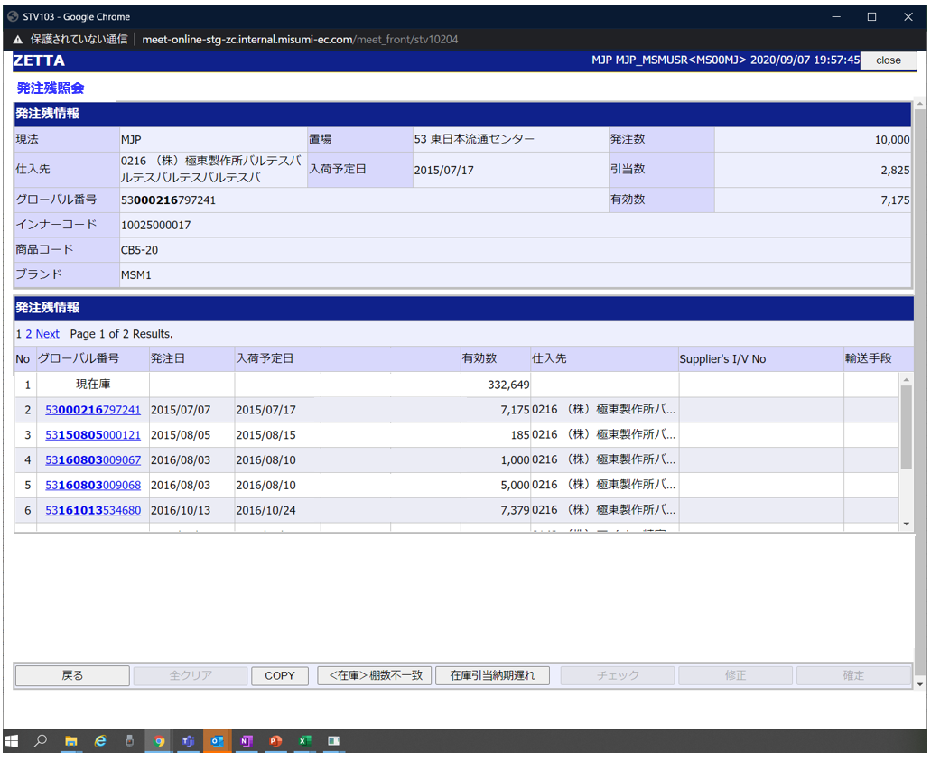
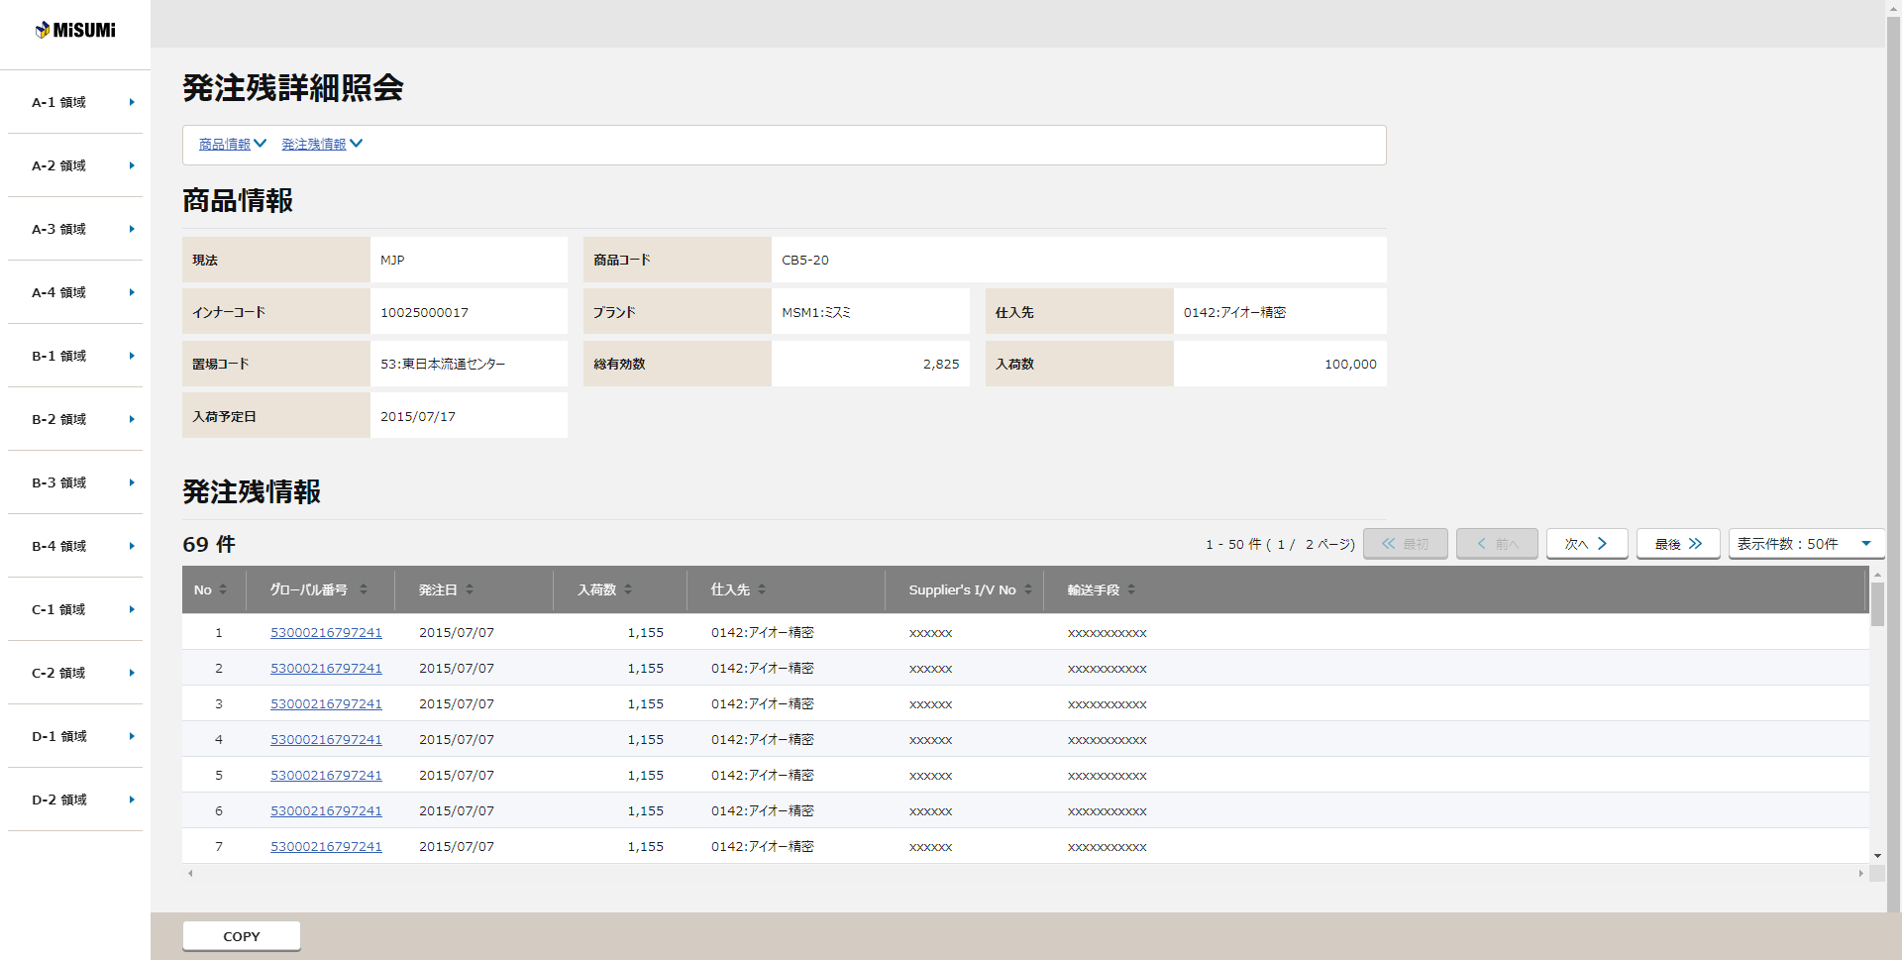
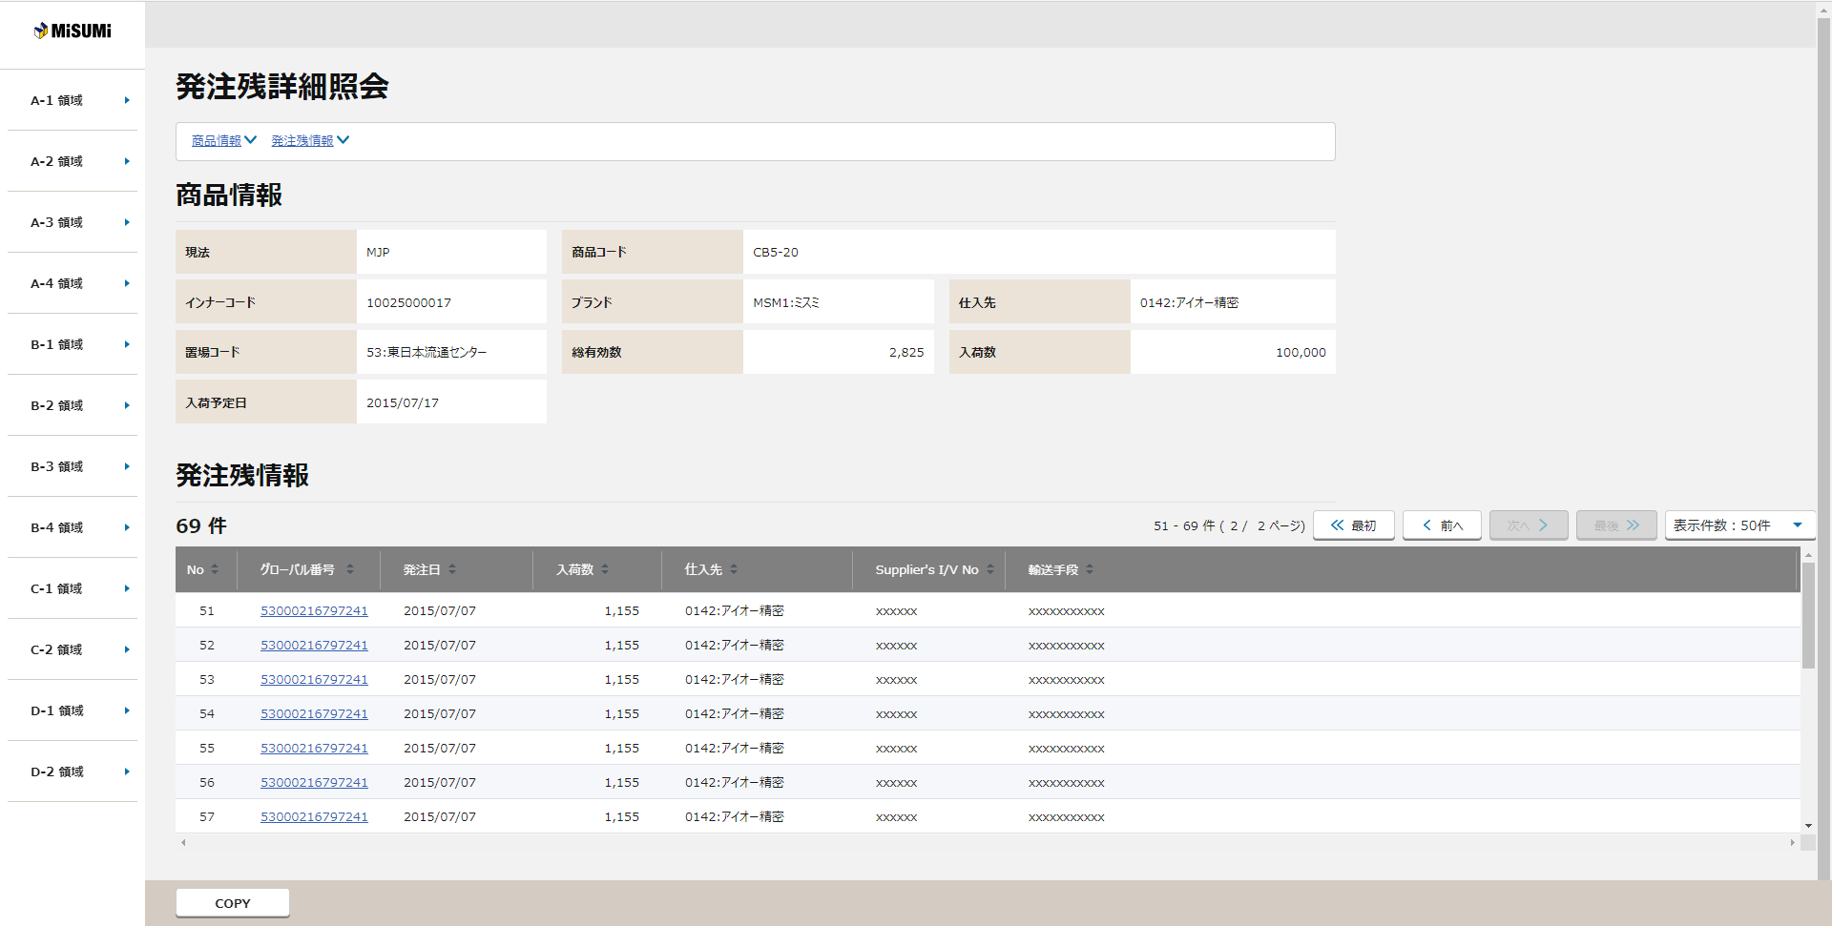
発注残情報→商品情報に変更

⑧
②
①
①
③
商品情報
⑧
【NRIメモ】
遷移元画面「在庫・発注残照会」で以下の情報を受け取る。
入荷数量
総有効数
②

グローバル番号は削除する。
③

現在庫に対する引当数は算出できないので、非表示とする。

④
有効数→発注数に変更

⑤
発注数

⑥

【ToBe外部設計】
「有効数は、遷移元画面からのパラメータ引き渡しではタイミングによってズレが生じてしまうため、当画面で都度集計し、最新の有効数を取得する仕様に変更お願いします。また、有効数を参照するため在庫・発注残照会画面と同様のロジックで、データを取得し、有効数を計算・表示する必要があります。ATP_EKETテーブルを参照する必要があるので、CRUD図の修正もお願いいたします。」の指摘もあるので、対応量は多いので、検討対応中です。
入荷予定日は削除する。

④
案件管理の専用画面の要件によるので、ペンディングでお願いします。
※この画面から呼び出す必要があるのか

⑤

⑦
⑥

【NRIメモ】
二つの項目は削除する。
 |  |  | ※明細表示のソート順は以下の通りとする

 |  |  | 初期表示 | ①入荷予定日 ②発注日 ③グローバル番号（降順）

 |  |  | 並べ替え | グローバル番号、発注日、入荷預定日、仕入先、Supplier's I/V No、輸送手段、購買伝票番号、明細番号

〇
①
②
 |  |  | 領域番号（画面項目定義参照）
 |  |  | ヘッダ
 |  |  | アンカーリンク
③
 |  |  | 商品情報
④
 |  |  | 発注残情報
⑤
 |  |  | 検索結果ヘッダ
⑥
⑦
 |  |  | 検索結果レコード
⑦
 |  |  | ページ下部
⑧
 |  |  | メッセージ
 |  | 画面動作
・発注数→入荷数量に変更
元画面の当該日の出荷数量を表示。
・引き当て数→総有効数に変更
元画面の当該日の総有効数を表示
・有効数は削除
 |  | ＜初期表示 ⇒ 在庫引当の発注件数が10件未満の場合＞
発注残情報→商品情報に変更

商品情報
入荷数量
 |  |  |  |  |  |  |  |  | パターン２： |  | 在庫引当の発注件数 ＞ 表示件数の場合(第二ページ)
総有効数
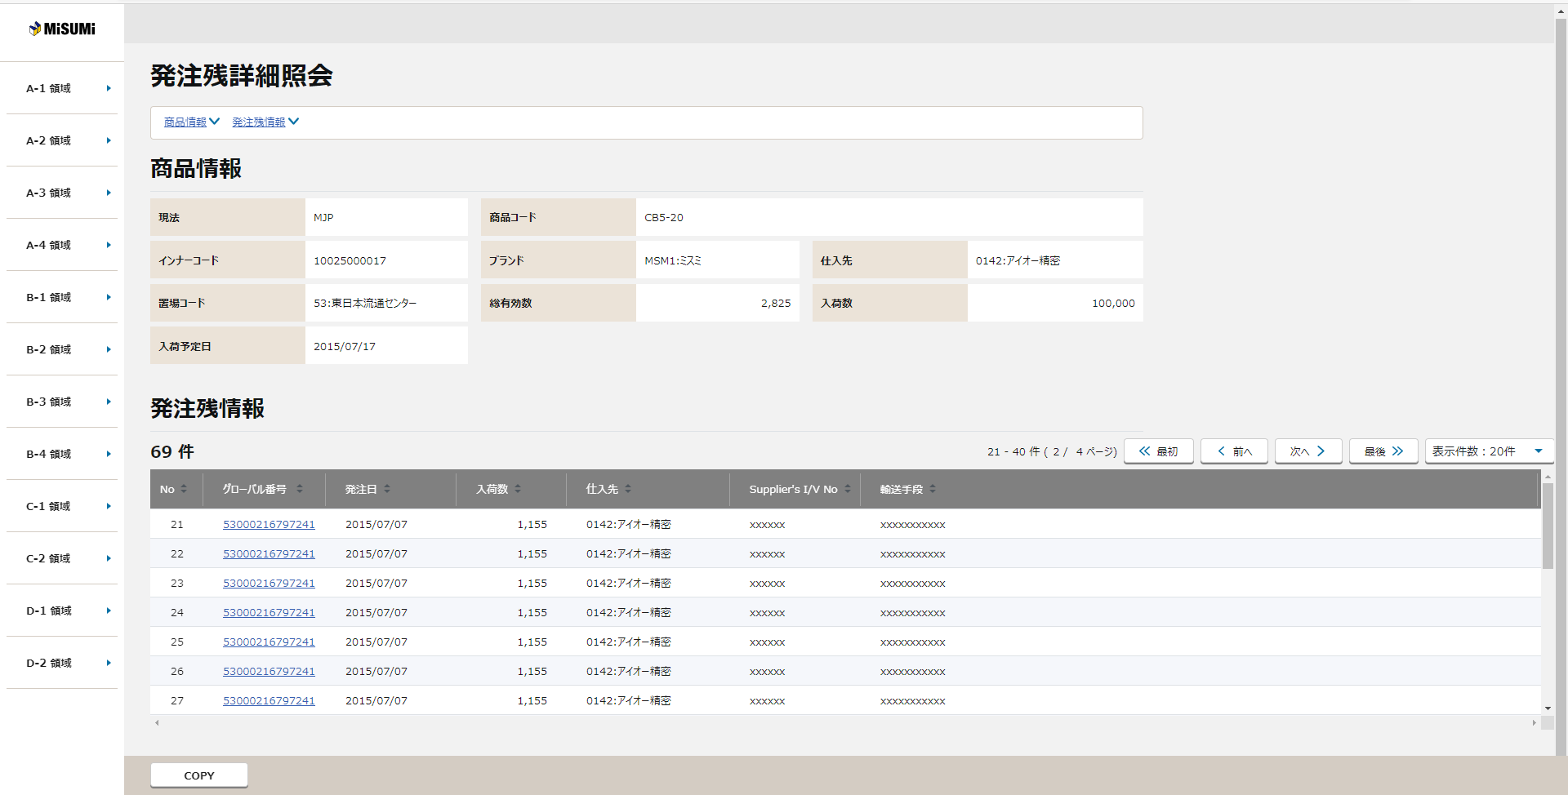

グローバル番号は削除する。
現在庫に対する引当数は算出できないので、非表示とする。

有効数→発注数に変更

発注数
要求取り下げ
購買伝票番号
明細番号

購買伝票番号と明細番号を追加
【理由】在庫・発注残照会のレイアウト変更に伴い発注残照会に移動
【参考】ver0.1.1_SOPO分離：システム要求No.57

入荷予定日は削除する。
案件管理の専用画面の要件によるので、ペンディングでお願いします。
※この画面から呼び出す必要があるのか

 |  |  | 在庫・発注残照会の情報を引き継いで表示する。

 |  |  | 遷移元画面で選択した入荷日に紐付く入荷情報を一覧で表示する。

・発注数→入荷数量に変更
元画面の当該日の出荷数量を表示。
・引き当て数→総有効数に変更
元画面の当該日の総有効数を表示
・有効数は削除
 |  | ＜初期表示 ⇒ 在庫引当の受注件数が10件以上の場合＞
発注残情報→商品情報に変更

商品情報
入荷数量
総有効数

グローバル番号は削除する。
現在庫に対する引当数は算出できないので、非表示としてよろしいでしょうか。
現在庫に対する引当数は算出できないので、非表示とする。

有効数→発注数に変更

発注数
購買伝票番号
要求取り下げ
明細番号

購買伝票番号と明細番号を追加
【理由】在庫・発注残照会のレイアウト変更に伴い発注残照会に移動
【参考】ver0.1.1_SOPO分離：システム要求No.57

入荷予定日は削除する。
案件管理の専用画面の要件によるので、ペンディングでお願いします。
※この画面から呼び出す必要があるのか

 |  |  |  |  |  |  |  |  | パターン３： | 在庫引当の発注件数 ＜ 表示件数の場合
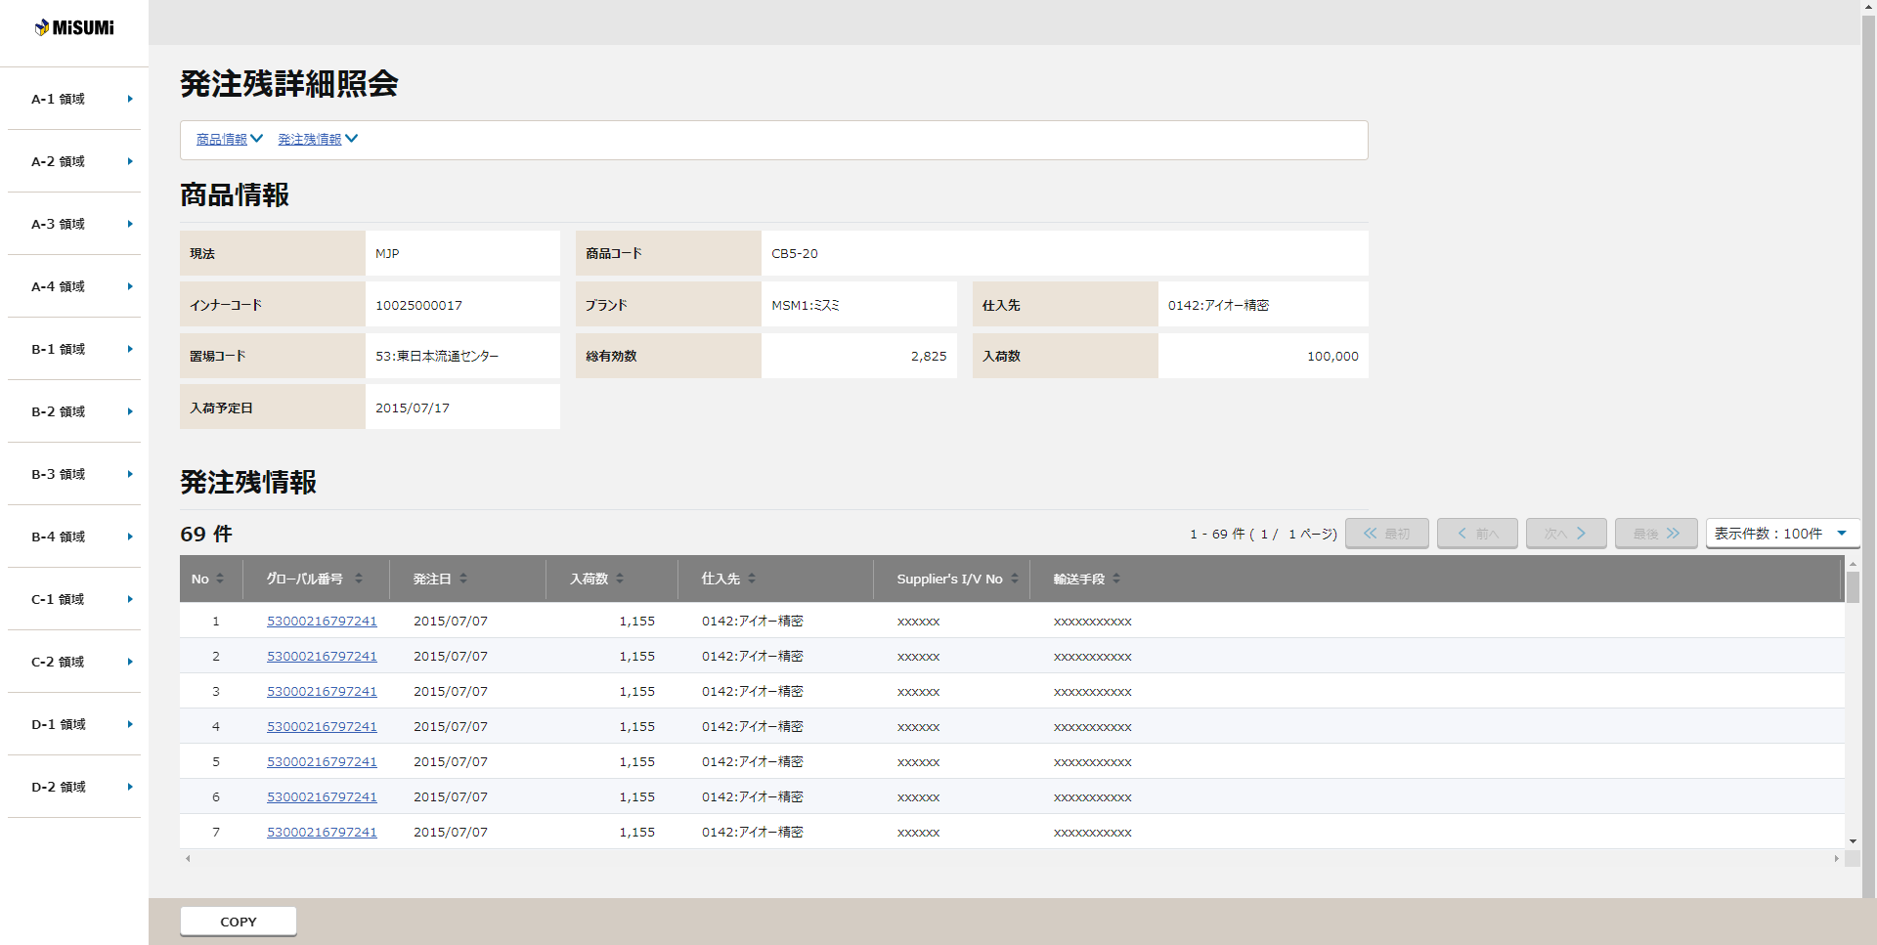

 |  |  | 在庫・発注残照会の情報を引き継いで表示する

 |  |  | 遷移元画面で選択した入荷日に紐付く入荷情報を一覧で表示する。

 |  |  | ページ送りコンテンツが表示する。

画面項目定義
No | コンポーネント名 （論理名） | コンポーネント名 （物理名） | 領域番号 | 項目名 （論理名）（英） | 項目名 （論理名）（和） | 項目名 （物理名） | 種別 | 型 | 書式 | 表示制御 | 活性制御 | 翻訳有無 | 表示内容 | 入力時 必須 | 単項目バリデーションチェック |  |  |  |  |  |  |  |  |  |  |  |  |  |  |  | 備考 | e
 |  |  |  |  |  |  |  |  |  |  |  |  |  |  | 型 |  |  |  |  |  |  |  |  |  | 数値範囲 |  |  |  | 桁数 |  |  | e
 |  |  |  |  |  |  |  |  |  |  |  |  | 初期表示 （在庫・発注残照会から遷移） |  | 必須 | ASCII | 半角 | 全角 | 英字 | 数字 | 英数字 | 日付 | 整数 | 実数 | 超 ＞ | 以上 ≧ | 以下 ≦ | 未満 ＜ | 最大 | 最小 |  | e
【外部設計】
現法、ログインユーザID、ログインユーザ名、処理日時はペンディング中
1 | [ヘッダエリア] |  |  | Component Search | 画面名(ラベル) |  | ラベル | - |  |  |  |  | 固定値「発注残詳細照会」 | - | - | - | - | - | - | - | - | - | - | - | - | - | - | - | - | - |  | e
2 |  |  |  |  | 現法 |  | ラベル | 文字列 |  |  | 非活性 |  | ログイン情報.現法 | - | - | - | - | - | - | - | - | - | - | - | - | - | - | - | - | -
3 |  |  |  |  | ログインユーザID |  | ラベル | 文字列 |  |  |  |  | ログイン情報.ユーザID | - | - | - | - | - | - | - | - | - | - | - | - | - | - | - | - | -
4 |  |  |  |  | ログインユーザ名 |  | ラベル | 文字列 |  |  |  |  | ログイン情報.ユーザ名 | - | - | - | - | - | - | - | - | - | - | - | - | - | - | - | - | -
5 | メッセージエリア |  |  | Message | メッセージ |  | テキストエリア | 全半角文字 |  | エラーメッセージある場合は表示 |  |  | エラーメッセージ | - | - | - | - | - | - | - | - | - | - | - | - | - | - | - | - | - | 「チェック仕様」シート参照 | e
6 | [アンカーリンクエリア] |  |  |  | 商品情報 |  | ハイパーリンク | 文字列 |  |  |  |  | 固定値「商品情報」 | - | - | - | - | - | - | - | - | - | - | - | - | - | - | - | - | - | 商品情報エリアへ移動 | e
7 |  |  |  |  | 発注残情報 |  | ハイパーリンク | 文字列 |  |  |  |  | 固定値「発注残情報」 | - | - | - | - | - | - | - | - | - | - | - | - | - | - | - | - | - | 発注残情報エリアへ移動 | e
8 | [商品情報エリア] |  |  |  | エリア名(ラベル) |  | ラベル | - |  |  |  |  | 固定値「商品情報」 | - | - | - | - | - | - | - | - | - | - | - | - | - | - | - | - | - |  | e
9 |  |  |  | Subsidiary | 現法（ラベル） |  | ラベル | - |  |  |  |  | 固定値「現法」 | - | - | - | - | - | - | - | - | - | - | - | - | - | - | - | - | - |  | e
10 |  |  |  | Subsidiary | 現法 |  | テキスト | 半角英数字 |  |  | 非活性 |  | 遷移元画面.現法 | ○ | - | - | ○ | - | - | - | ○ | - | - | - | - | - | - | - | - | - |  | e
11 |  |  |  | Product Code | 商品コード（ラベル） |  | ラベル | - |  |  |  |  | 固定値「商品コード」 | - | - | - | - | - | - | - | - | - | - | - | - | - | - | - | - | - |  | e
12 |  |  |  | Product Code | 商品コード |  | テキスト | 半角英数字 |  |  | 非活性 |  | 遷移元画面.商品コード | ○ | - | - | ○ | - | - | - | ○ | - | - | - | - | - | - | - | - | - |  | e
13 |  |  |  | Inner Code | インナーコード（ラベル） |  | ラベル | - |  |  |  |  | 固定値「インナーコード」 | - | - | - | - | - | - | - | - | - | - | - | - | - | - | - | - | - |  | e
14 |  |  |  | Inner Code | インナーコード |  | テキスト | 半角英数字 |  |  | 非活性 |  | 遷移元画面.インナーコード | ○ | - | - | ○ | - | - | - | ○ | - | - | - | - | - | - | - | - | - |  | e
15 |  |  |  | Brand | ブランド（ラベル） |  | ラベル | - |  |  |  |  | 固定値「ブランド」 | - | - | - | - | - | - | - | - | - | - | - | - | - | - | - | - | - |  | e
16 |  |  |  | Brand | ブランド |  | テキスト | 全半角文字 | コード:名称 |  | 非活性 |  | 遷移元画面.ブランドコード + ":" + 遷移元画面.ブランド名 | ○ | - | - | ○ | ○ | - | - | ○ | - | - | - | - | - | - | - | - | - |  | e
17 |  |  |  | Supplier | 仕入先（ラベル） |  | ラベル | - |  |  |  |  | 固定値「仕入先」 | - | - | - | - | - | - | - | - | - | - | - | - | - | - | - | - | - |  | e
18 |  |  |  | Supplier | 仕入先 |  | テキスト | 全半角文字 | コード:名称 |  | 非活性 |  | 遷移元画面.仕入先コード + ":" +遷移元画面.仕入先名称 | ○ | - | - | ○ | ○ | - | - | ○ | - | - | - | - | - | - | - | - | - |  | e
19 |  |  |  | Plant | 置場コード（ラベル） |  | ラベル | - |  |  |  |  | 固定値「置場コード」 | - | - | - | - | - | - | - | - | - | - | - | - | - | - | - | - | - |  | e
20 |  |  |  | Plant | 置場コード |  | テキスト | 全半角文字 | コード:名称 |  | 非活性 |  | 遷移元画面.置場コード+ ":" +遷移元画面.置場名称 | ○ | - | - | ○ | ○ | - | - | ○ | - | - | - | - | - | - | - | 4 | - |  | e
21 |  |  |  |  | 総有効数（ラベル） |  | ラベル | - |  |  |  |  | 固定値「総有効数」 | - | - | - | - | - | - | - | - | - | - | - | - | - | - | - | - | - |  | e
22 |  |  |  |  | 総有効数 |  | テキスト | 数値 | 9,999,999 |  | 非活性 |  | 発注残詳細照会API.有効数 | ○ | - | - | - | - | - | - | - | - | ○ | - | - | - | - | - | 9 | - |  | e
23 |  |  |  |  | 入荷数（ラベル） |  | ラベル | - |  |  |  |  | 固定値「入荷数」 | - | - | - | - | - | - | - | - | - | - | - | - | - | - | - | - | - |  | e
24 |  |  |  |  | 入荷数 |  | テキスト | 数値 | 9,999,999 |  | 非活性 |  | 発注残詳細照会API.入荷数 | ○ | - | - | - | - | - | - | - | - | ○ | - | - | - | - | - | 9 | - |  | e
25 |  |  |  |  | 入荷予定日（ラベル） |  | ラベル | - |  |  |  |  | 固定値「入荷予定日」 | - | - | - | - | - | - | - | - | - | - | - | - | - | - | - | - | - |  | e
26 |  |  |  |  | 入荷予定日 |  | テキスト | 日付 | YYYY/MM/DD |  | 非活性 |  | 遷移元画面.日付 | ○ | - | - | - | - | - | - | - | ○ | - | - | - | - | - | - | - | - |  | e
27 | [発注残情報エリア] |  |  | On Order PO Inquiry | エリア名(ラベル) |  | ラベル | - |  |  |  |  | 固定値「発注残情報」 | - | - | - | - | - | - | - | - | - | - | - | - | - | - | - | - | - |  | e
28 |  |  |  | Count | 件数 |  | テキスト | 全半角文字 | XXX件 |  | 非活性 |  |  | - | - | - | - | - | - | - | - | - | - | - | - | - | - | - | - | - |  | e
29 |  |  |  | Show | 表示件数 |  | テキスト | 全半角文字 | XX-XX件(XX/XXページ) |  | 非活性 |  |  | - | - | - | - | - | - | - | - | - | - | - | - | - | - | - | - | - |  | e
30 |  |  |  | Front | 先頭 |  | ボタン | - |  |  |  |  | 固定値[<<最初] | - | - | - | - | - | - | - | - | - | - | - | - | - | - | - | - | - |  | e
31 |  |  |  | Previous | 前へボタン |  | ボタン | - |  |  | 活性 |  | 固定値[<前へ] | - | - | - | - | - | - | - | - | - | - | - | - | - | - | - | - | - |  | e
23 |  |  |  | Page | ページ番号 |  | テキストリンク | - |  |  | 活性 |  | 固定値「ページ番号」 | － | - | - | - | - | - | - | - | - | - | - | - | - | - | - | - | - | 1 2 3 4 5 ... | e
33 |  |  |  | Next | 次へボタン |  | ボタン | - |  |  | 活性 |  | 固定値[次へ>] | - | - | - | - | - | - | - | - | - | - | - | - | - | - | - | - | - |  | e
34 |  |  |  | Last | 最後 |  | ボタン | - |  |  | 活性 |  | 固定値[最後>>] | - | - | - | - | - | - | - | - | - | - | - | - | - | - | - | - | - |  | e
35 |  |  |  |  | 表示件数プルダウン |  | プルダウン | - |  |  | 活性 |  | 表示件数：50件 | - | - | - | - | - | - | - | - | - | - | - | - | - | - | - | - | - |  | e
36 | [検索結果ヘッダエリア] |  |  | No | No（ラベル） |  | ラベル | - |  |  |  |  | 固定値[No] | - | - | - | - | - | - | - | - | - | - | - | - | - | - | - | - | - |  | e
37 |  |  |  | Global No | グローバル番号（ラベル） |  | ラベル | - |  |  |  |  | 固定値[グローバル番号] | - | - | - | - | - | - | - | - | - | - | - | - | - | - | - | - | - |  | e
38 |  |  |  | PO Date | 発注日（ラベル） |  | ラベル | - |  |  |  |  | 固定値[発注日] | - | - | - | - | - | - | - | - | - | - | - | - | - | - | - | - | - |  | e
39 |  |  |  |  | 発注数（ラベル） |  | ラベル | - |  |  |  |  | 固定値[発注数] | - | - | - | - | - | - | - | - | - | - | - | - | - | - | - | - | - |  | e
40 |  |  |  |  | 入荷数（ラベル） |  | ラベル | - |  |  |  |  | 固定値[入荷数] | - | - | - | - | - | - | - | - | - | - | - | - | - | - | - | - | - |  | e
41 |  |  |  | Supplier | 仕入先（ラベル） |  | ラベル | - |  |  |  |  | 固定値[仕入先] | - | - | - | - | - | - | - | - | - | - | - | - | - | - | - | - | - |  | e
42 |  |  |  | Supplier's I/V No | Supplier's I/V No（ラベル） |  | ラベル | - |  |  |  |  | 固定値[Supplier's I/V No] | - | - | - | - | - | - | - | - | - | - | - | - | - | - | - | - | - |  | e
43 |  |  |  | Transport Means | 輸送手段 |  | ラベル | - |  |  |  |  | 固定値[輸送手段] | - | - | - | - | - | - | - | - | - | - | - | - | - | - | - | - | - |  | e
44 |  |  |  |  | 購買伝票番号 |  | ラベル | - |  |  |  |  | 固定値[購買伝票番号] | - | - | - | - | - | - | - | - | - | - | - | - | - | - | - | - | - |  | e
45 |  |  |  |  | 明細番号 |  | ラベル | - |  |  |  |  | 固定値[明細番号] | - | - | - | - | - | - | - | - | - | - | - | - | - | - | - | - | - |  | e
46 | [明細ドエリア] |  |  |  | - |  |  | - |  |  |  |  |  | - | - | - | - | - | - | - | - | - | - | - | - | - | - | - | 500 | 0 | 検索結果が500を超える場合、警告メッセージを表示し、結果を500件まで画面に表示 | e
47 |  |  |  | No | No |  | テキスト | 数値 |  |  | 非活性 |  |  | - | - | - | - | - | - | - | - | - | - | - | - | - | - | - | - | - |  | e
48 |  |  |  | Global No | グローバル番号 |  | ハイパーリンク | 半角英数字 |  |  | 活性 |  | 発注テーブル.グローバル番号 | - | - | - | - | - | - | - | - | - | - | - | - | - | - | - | - | - |  | e
49 |  |  |  | PO Date | 発注日 |  | テキスト | 日付 | YY/MM/DD |  | 非活性 |  | 発注テーブル.発注日 | - | - | - | - | - | - | - | - | - | - | - | - | - | - | - | - | - |  | e
50 |  |  |  | Supplier | 仕入先 |  | テキスト | 全半角文字 | コード:名称 |  | 非活性 |  | 1.企業名(現地語①）が設定されている場合 発注テーブル.仕入先コード + ":" + 仕入先マスタ.企業名(現地語①） 2.企業名(現地語①）が設定されていない場合 発注テーブル.仕入先コード + ":" + 仕入先マスタ.企業名 | - | - | - | - | - | - | - | - | - | - | - | - | - | - | - | - | - |  | e
51 |  |  |  | Supplier's I/V No | Supplier's I/V No |  | テキスト | 全半角文字 |  |  | 非活性 |  | 発注テーブル.Supplier Invoice No | - | - | - | - | - | - | - | - | - | - | - | - | - | - | - | - | - |  | e
52 |  |  |  | Transport Means | 輸送手段 |  | テキスト | 全半角文字 |  |  | 非活性 |  | 輸送手段マスタ.輸送手段名称 | - | - | - | - | - | - | - | - | - | - | - | - | - | - | - | - | - |  | e
53 |  |  |  |  | 購買伝票番号 |  | テキスト | 半角英数字 |  |  |  |  |  | - | - | - | - | - | - | - | - | - | - | - | - | - | - | - | - | - |  | e
54 |  |  |  |  | 明細番号 |  | テキスト | 半角英数字 |  |  |  |  |  | - | - | - | - | - | - | - | - | - | - | - | - | - | - | - | - | - |  | e
55 | [ツールバーエリア] |  |  | Copy | COPYボタン |  | ボタン | - |  |  | 活性 |  | 固定値「COPY」 | - | - | - | - | - | - | - | - | - | - | - | - | - | - | - | - | - |  | e
56 |  |  |  | All Cleare | 全クリアボタン |  | ボタン | - |  |  |  |  | 固定値「全クリア」 | - | - | - | - | - | - | - | - | - | - | - | - | - | - | - | - | - |  | e
57 |  |  |  | Confirm | 確認ボタン |  | ボタン | - |  |  |  |  | 固定値「確認」 | - | - | - | - | - | - | - | - | - | - | - | - | - | - | - | - | - |  | e
58 |  |  |  | Cancel | キャンセルボタン |  | ボタン | - |  |  |  |  | 固定値「キャンセル」 | - | - | - | - | - | - | - | - | - | - | - | - | - | - | - | - | - |  | e
59 |  |  |  | Fixed | 確定ボタン |  | ボタン | - |  |  |  |  | 固定値「確定」 | - | - | - | - | - | - | - | - | - | - | - | - | - | - | - | - | - |  | e
e | e | e | e | e | e | e | e | e | e | e | e | e | e | e | e | e | e | e | e | e | e | e | e | e | e | e | e | e | e | e | e | e

チェック仕様
【ToBe外部設計】メッセージIDについては資料を探して
、記入する
画面設計書 |  |  |  | チェック仕様 |  |  |  |  |  |  | 担当者 | 日付
 |  |  |  |  |  |  |  |  |  | 作成 | CITS羽沢 | 2020-12-04
 |  |  |  |  |  |  |  |  |  | 更新 | HYN崔程宏 | 2021-06-08

画面ID | ASVTCIV060 |  | 画面名 | 発注残詳細照会
イベント | 条件 | 順番 | 項目名 | チェック名 | チェック内容(TOBE) | タイプ | メッセージID | メッセージ | メッセージ表示後処理 | 備考
初期表示時 | その他 | 1 |  | 存在チェック | １．存在チェック ・出荷日付に該当するデータがATP_EKET、発注テーブルに存在することを確認する 発注残詳細照会APIのチェック仕様を参照する。 |  |  | ATP_EKET、発注テーブルに該当データは存在しません |  | 発注残詳細照会API「API設計書_[APIID]_発注残詳細照会.xlsx」「チェック仕様」シート参照

